Лист1
№ | Дата выявления | Владелец конструкции / Собственник обьекта недвижимого им-ва / Лицо, управомоченное собственниками | Район города | Адрес размещения | Тип конструкции | Содержание | Фото конструкции
1 | 06.04.2023 | Владелец не установлен | Автозаводский | ул. Лескова, д. 44 | Не установленный правилами тип | Оптика | 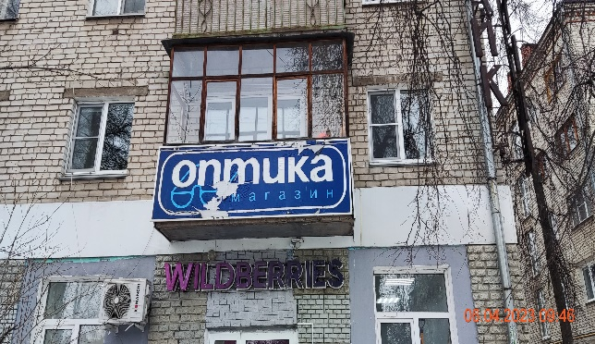
2 | 06.04.2023 | Владелец не установлен | Автозаводский | ул. Лескова, д. 44 | Не установленный правилами тип | Оптика | 